Instructions


Le rendu attendu est un fichier Excel construit à partir de ce fichier test avec les indicateurs demandés correctement renseignés dans la feuille "dashboard"

Le fichier test nous a été transmis par le chef de produit de "Produimax" du laboratoire Umbrella Corp et il souhaite analyser les données de visites de ses délégués médicaux.
Le chef de produit s'intéresse uniquement aux visites effectuées sur l'année 2020 dans les régions Nord (S4,S5, S6) et Sud (S1, S2, S3).

Le fichier test est construit de la façon suivante :

Données médecins | Contient les données brutes concernant les médecins, leurs secteurs, leurs spécialités,
Données visites | Contient les données des visites effectuées auprès des médecins par les délégués médicaux, les produits mentionnés, le mode de visite
Dashboard | Contient les différents indicateurs à créer

La note du test est construite comme suit : |  | 60% sur les indicateurs correctement calculés
 |  | 30% sur les étapes de construction intermédiaire des indicateurs
 |  | 10% sur la propreté et la lisibilité du fichier rendu

Le fichier doit être envoyé 2h après son envoi par mail : tout fichier reçu après cela ne sera pas corrigé

Dashboard
 | Remplir les cellules blanches (avec les formules Excel de préférence)
 | Pour obtenir des résultats justes, une vérification et un retraitement des données est à réaliser
 | Rappel : Le chef de produit s'intéresse uniquement aux visites effectuées en 2020 dans les régions Nord (S4,S5, S6) et Sud (S1, S2, S3).
 |  | Tous les indicateurs devront donc être calculés sur l'année 2020 et pour les secteurs S1 à S6

► | Indicateurs nationaux

 | Nombre de visites réalisées

 | Mois |  | janvier | février | mars | avril | mai | juin | juillet | août | septembre | octobre | novembre | décembre | Total
 | Nb visites

 | Nombre de visites de 45 minutes

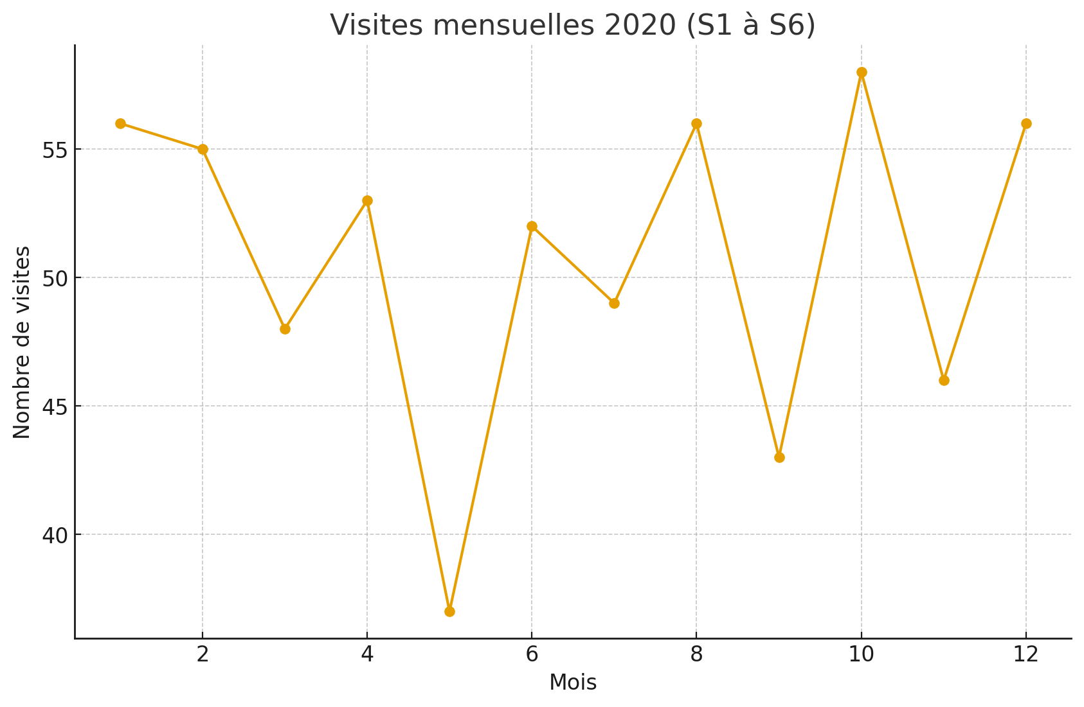
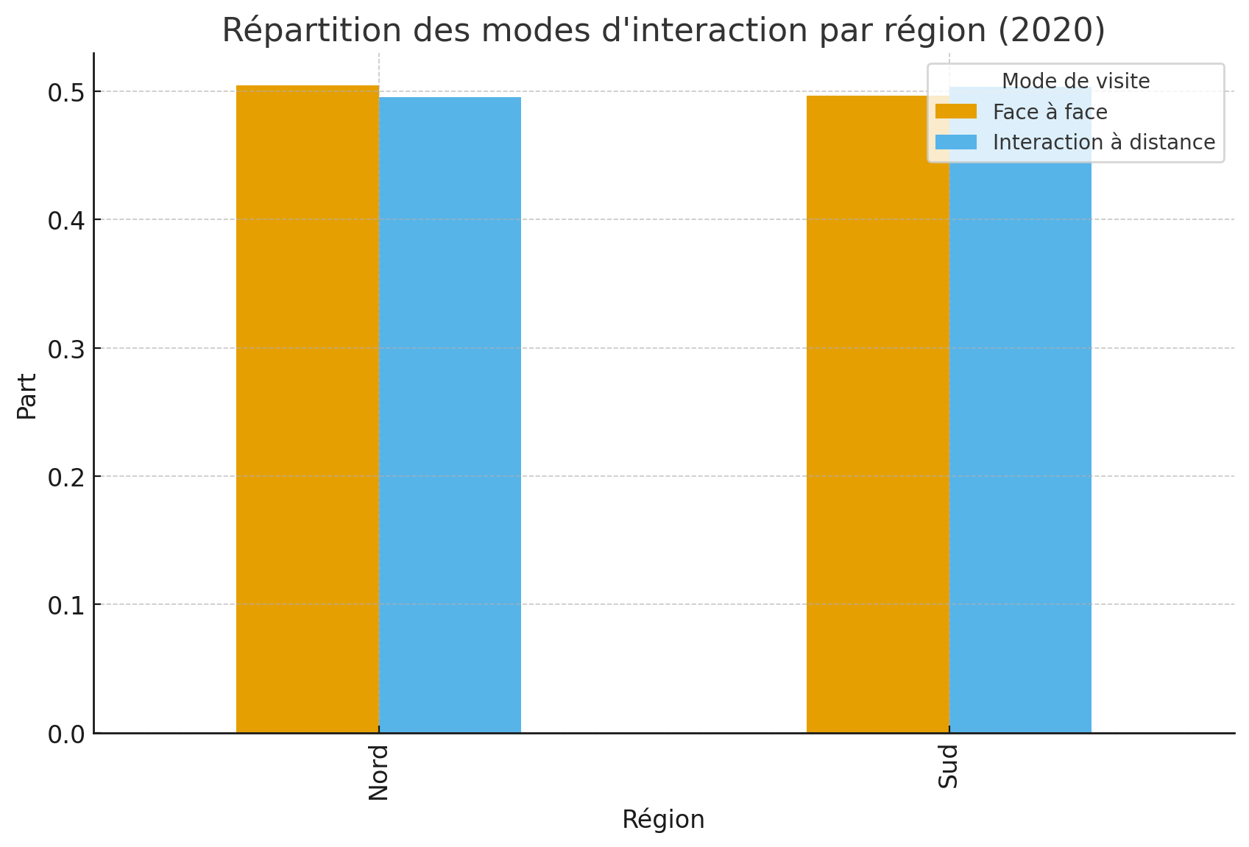
 | Mois | Durée de la visite | janvier | février | mars | avril | mai | juin | juillet | août | septembre | octobre | novembre | décembre | Total
 | Nb visites de | 45 min

 | Couverture des médecins : nombre de médecins visités au moins une fois divisé par le total de médecins

 |  |  |  | Nb de médecins visité au moins 1 fois
 |  |  |  | Nb total de médecins
 |  |  |  | Couverture

 | % des modes d'interaction : Face à Face ou Interaction à distance (avec une décimale)

 |  |  |  | Face à Face
 |  |  |  | Interaction à distance

► | Indicateurs par région

 | Nombre de visites pour chaque région

 | Mois | Région | janvier | février | mars | avril | mai | juin | juillet | août | septembre | octobre | novembre | décembre | Total
 | Nb visites de | Nord
 | Nb visites de | Sud

 | Couverture des médecins

 |  | Nord |  | Couverture
 |  | Sud |  | Couverture

 | % des modes d'interaction : Face à Face ou Interaction à distance

 |  | Nord |  | Face à Face |  |  | Sud |  | Face à Face
 |  | Nord |  | Interaction à distance |  |  | Sud |  | Interaction à distance

► | Indicateurs par secteur
 |  |  |  |  | S1 | S2 | S3 | S4 | S5 | S6
 | Nombre de visites
 | Couverture des médecins
 | % du mode d'interaction Face à Face

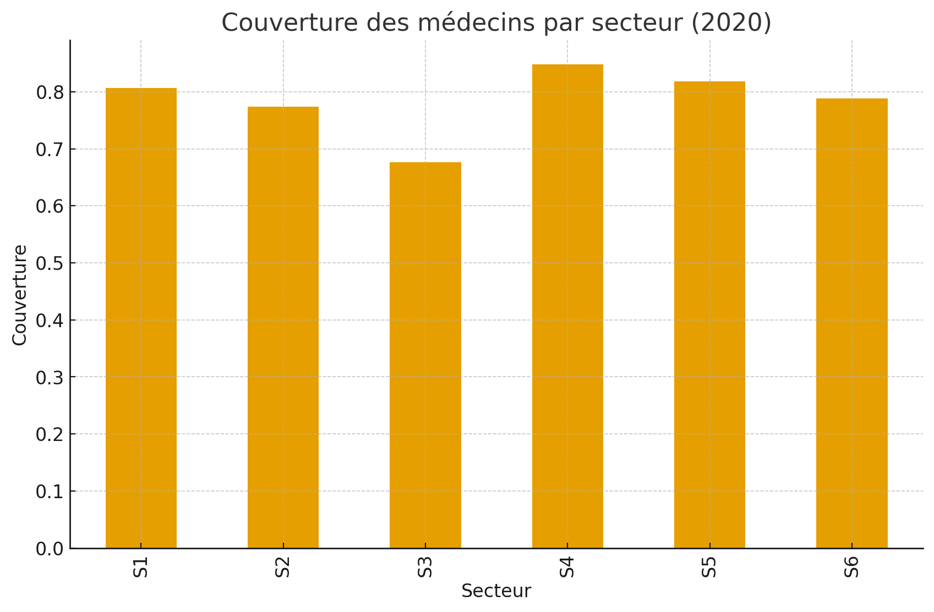

► | Focus Produimax

 |  |  |  | Nombres de médecins spécialisés en Oncologie, Hématologie ou les deux
 |  |  |  | Nombre de patients potentiels pour Produimax affiliés à un médecin Onco et/ou Hémato

 | Nb patients potentiels pour Produimax affilié à un médecin Onco et/ou Hémato par secteur :
 |  |  |  |  | S1 | S2 | S3 | S4 | S5 | S6

